Hárok1
Poradie | Názov | Obrázok | Popis | Ekosystémy | Enviromentálna hodnota | Funkčné využitie | Množstvo Stromovej vegetacie
1 | 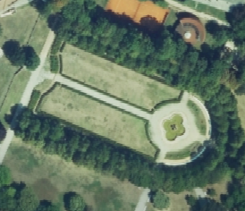 Parky |  | areály s pravidelnými záhonmi kvetov, trávnikov, krovín, chodníkov a rozptýlených stromov |  |  |  |  | prekrytie s OSM
2 | Sady |  | poľnohospodárske areály s viditeľnými znakmi kultivácie s pestovanými jednoročnými plodinami |  |  |  |  | prekrytie s OSM
3 | 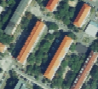 Sidlisková zeleň |  | verejná zeleň v rezidenčných zónach s viacbytovými domami a menšími budovami
4 | 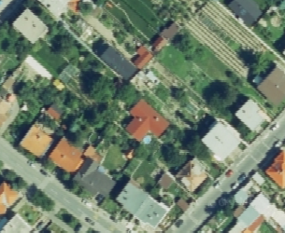 Zeleň rodinných domov |  | zeleň v rezidenčných zónach s rodinnými domami s prevahou súkromných záhrad
5 | Zeleň záhradkárskych a chatových lokalít |  | areály s malými parcelami rôznorodých rastlín a trvalých kultúr, pomerne nepravidelné záhradnými domčekmi
8 | cintoríny |  | areály cintorínov s výrazným podielom vegetácie |  |  |  |  | prekrytie s OSM
9 | 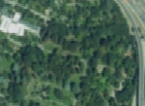 botanické záhrady |  | areály s pravidelnými záhonmi kvetov, trávnikov, krovín, chodníkov a rozptýlených stromov, s viditelnými komunikáciami a zásahom človeka |  |  |  |  | prekrytie s OSM
10 | zoologické záhrady | 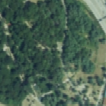 | areály s pravidelnými záhonmi kvetov, trávnikov, krovín, chodníkov a rozptýlených stromov, s viditelnými komunikáciami a zásahom človeka |  |  |  |  | prekrytie s OSM
11 |  lesy |  | areály charakterizované s vysokým podielom drevinovej vegetácie bez znakov kultivácie a bez viditeľných ciest a chodníkov
14 | 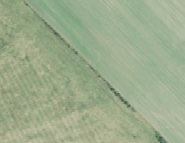 zeleň poľnohospodárskej krajiny |  | trvalými kultúrami vrátane lúk a pasienkov
15 | 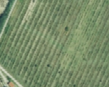 Vinohrady |  |  |  |  |  |  | prekrytie s OSM
18 | Ostatná vegetácia

